상품제안서
[란체티] 스웨이드 스포츠타올 1종 | 상품코드: F03180

 |  |  |  |  |  |  | 02-412-0044 | www.easy1.co.kr
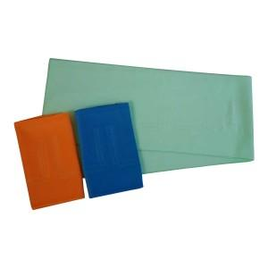

【상세/제작정보】

【인쇄/포장옵션】 | 실크 / 포장지포장

【공급단가】 | 수량 | 200~ | 500~ | 1,000~ | 2,000~ | 5,000~
*VAT별도 | 단가 | 3,780원 | 3,640원 | 3,510원 | 3,370원 | 3,240원

【상품 URL】 | http://www.easy1.co.kr/src/goods_detail.php?gdno=3180

